看门狗
 |  |  |  | STM32 | ⑴ | ⑶ | ① | ② | ⑸⑹⑺⑻⑼⑽
第二十二讲：独立看门狗（IWDG） |  |  |  |  | ⑵ | ⑷ | ③ | ④ | ⑤⑥⑦⑧⑨⑩
 | 引言：
 |  | STM32有两个看门狗（IWDG），独立看门狗和窗口看门狗（WWDG）
 | IWDG介绍：
 |  | STM32芯片内部有两个看门狗外设，一个独立看门狗（IWDG），一个窗口看门狗（WWDG）
 |  | 这两个看门狗外设都可以解决由软件错误所导致的故障
 |  | 独立看门狗简单理解就是一个12位递减计数器，当计数器从某一个值递减到0时，系统就会产生复位
 |  | 如果计数器递减到0时刷新了计数器的值，那就不会产生复位，这个过程叫喂狗
 |  | 看门狗VDD供电，在待机，停止模式下仍能工作
 | 独立看门狗结构框图：
6
5

1
4
2

3

 |  | 1号：独立看门狗的时钟源时LSI，内部高速时钟，LSI的频率是30-60KHZ，
 |  |  | 由于LSI时钟不太精确，所以独立看门狗只适用于精度要求低的场合
 |  | 2号：把LSI过来的时钟分频，分频因子可以选择2-256
 |  | 3号：12位递减计数器，最大值0xFFF，
 |  | 4号：装初期值
 |  | 5号：键寄存器，也叫关键字寄存器，相当于独立看门狗的控制寄存器，往这个寄存器写三种值就有三种控制效果
 |  |  | 写0x5555，就关闭2号4号的写保护功能
 |  |  | 写0xAAAA，就会把4号的值传递到3号中
 |  |  | 写0xCCCC，就启动独立看门狗功能
 |  | 6号：状态寄存器SR，存放独立看门狗的状态位，RVU，PVU
 | 独立看门狗（IWDG）的配置步骤：
 |  | ⑴开启5号寄存器，写入0x5555
 |  | ⑵设置预分频系数和重载值
 |  | ⑶初始化喂下狗，5号寄存器写入0xAAAA
 |  | ⑷开启狗，5号寄存器写入0xCCCC
 |  | 注意：
 |  |  | 独立开门狗一旦开启就无法关闭，除非重启，重启后不要给5号写入0xCCCC

第二十三讲：窗口看门狗（WWDG）
 | 引言：
 |  | STM32有两个看门狗（IWDG），独立看门狗和窗口看门狗（WWDG）
 | WWDG介绍：
 |  | 窗口看门狗WWDG是一个7位递减计数器，当递减到固定值0x40时还不喂狗就会产生复位，这个值叫窗口下限，
 |  | 但是在递减到某个值之前喂狗的话也会产生复位，这个值是用户设定的，叫窗口上限。
 |  | 因为看门狗计数器必须在上限和下限之间的窗口期喂狗才行，所以叫窗口看门狗
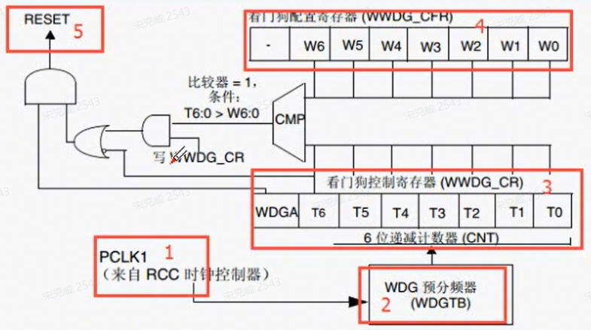

 |  | 1号：窗口看门狗的是时钟源，来自PCLK1，是挂接APB1总线上的，所以使用之前得打开APB1总线时钟
 |  | 2号：预分频器，两个比特，所以分频因子又0，1，2，3
 |  | 3号：计数器，7位的递减计数器，
 |  | 4号：看门狗配置寄存器，设置上窗口的值
 |  | 5号：系统复位信号
 | 窗口看门狗（WWDG）的的配置步骤：
 |  | ⑴使能时钟
 |  | ⑵设置值和分频系数
 |  | ⑶开启中断允许位，设置中断分组和优先级
 |  | ⑷设置计数器初始值，开启看门狗
 |  | ⑸写中断服务函数
 | 该看输入捕获了

视频路径
D:\AAAAAAAAA程序员\光盘资料\普中STM32-PZ6806L--PZ6806D开发板资料\普中STM32-PZ6806L开发板资料-B\3--手把手开发讲解视频

D:\STM32\songkewei\光盘资料\普中STM32-PZ6806L--PZ6806D开发板资料\普中STM32-PZ6806L开发板资料-B\3--手把手开发讲解视频
代码路径
D:\STM32\songkewei\光盘资料\普中STM32-PZ6806L--PZ6806D开发板资料\普中STM32-PZ6806L开发板资料-A\4-实验程序\库函数版

USART框图
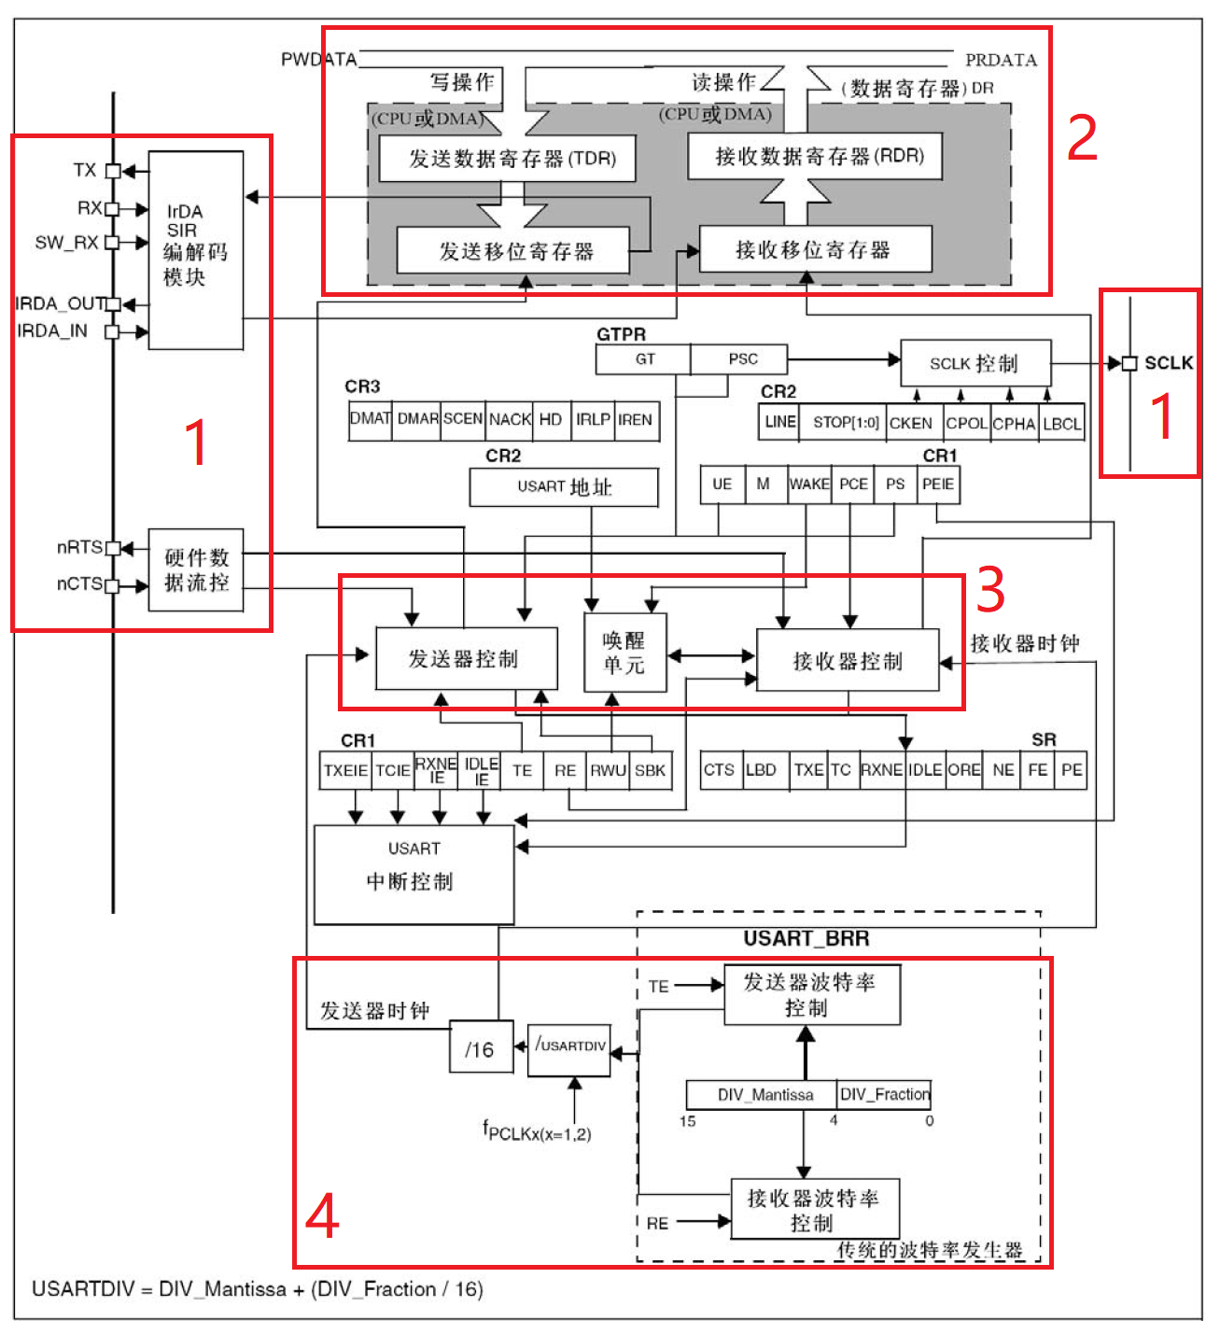

1号：功能引脚
 | TX：发送数据输出引脚
 | RX：接收数据输出引脚
 |  | 这两个引脚通过变频转换芯片，再由变频转换芯片连接到DB9就实现了串口通信
 | SW_RX：数据接收引脚，只用于单线或智能卡模式，属于内部引脚没有具体的外部引脚
 | IRDA_OUT,IRDA_IN：这两个也是内部引脚，是红外线数据协议的引脚
 | nRST,nCTS：用于硬件流的控制引脚
 |  | nRTS：
 |  |  | 请求发送引脚，n表示低电平有效，如果始能nRTS的流控制，
 |  |  | 当串口通信控制器准备好接收数据的时候，就会把nRST引脚拉为低电平，当接受寄存器满了，这引脚就会被设为高电平
 |  | nCTS：
 |  |  | 清除发送的功能引脚，n表示低电平有效，如果始能CTS这个流控制
 |  |  | 在发送器在发送下一帧数据之前如果检测到CTS引脚为低电平的话表示可以继续发送数据，如果检测这个引脚为高电平，当发完这一帧就停止发送了
 | SCLK：
 |  | 同步模式下的时钟输出引脚，用于和外部的串行设备做时钟同步的
2号：数据寄存器单元
 | 只有低9位有效，第9位是否有效还要看USART控制寄存器的M位来进行设置，数据长度可以是8位也可以是9位，就是用控制寄存器的M位来设置的
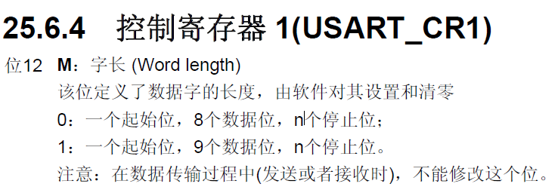

 | 数据寄存器（DR）：
 |  | 包括发送数据寄存器（TDR）和接收数据寄存器（RDR），分别用于发送可写的TDR和接收可读的RDR
 |  | 当进行发送操作的时候，给DR寄存器写入数据，数据会自动存入TDR里面，
 |  | 当进行读取操作的时候，提取DR寄存器的数据时，就会自动提取RDR里面的数据，
 |  | 发送寄存器和接收寄存器是位于系统总线和移位寄存器中间的位置，因为串行通信是一个位一个位进行传输的，
 |  | 发送的时候把TDR的数据送入发送移位寄存器中，然后通过TX引脚发送出去
 |  | 接收的时候就把接收到的每一个位顺序的保存在接受移位寄存器中，然后再转移到RDR中，接收的数据我们要读取我们就读取数据寄存器DR，因为数据寄存器既包含了TDR也包含了RDR

3号：24.3节视频 11：53秒

